员工差旅明细
 | 【员工差旅报销单】

 |  | 姓名: | 易梦铃 |  | 职位: |  | 助理
 |  | 发生地: | 深圳 |  | 部门: |  | 会奖6部
 |  | 发生日期: | 2025.12.17-12.22 |  | 报销日期: |  | 2025.1.11
 |  |  |  |  | 团号: |  | HMEA-260117-DJH859

 | 序号 | 报销项目 | 用途 | 实际报销金额 | 合格发票金额 | 不合格发票金额 |  | 备注
 | 1 |  | 住宿 | 548.43 | 548.43 | 0.00 |  | 12.17住宿易梦铃、张佳怡
 | 2 |  |  | 581.62 | 581.62 | 0.00 |  | 12.17住宿高嘉珩、张菁桐
 | 3 |  | 交通 | 59.10 | 59.1 | 0.00 |  | 12.17小交通
 | 4 |  |  | 76.60 | 76.6 | 0.00 |  | 12.17小交通
 | 5 |  |  | 33.90 | 33.9 | 0.00 |  | 12.18小交通
 | 6 |  |  | 159.10 | 159.10 | 0.00 |  | 12.18小交通
 | 7 |  |  | 50.60 | 50.60 | 0.00 |  | 12.19小交通
 | 8 |  |  | 46.60 | 46.60 | 0.00 |  | 12.20小交通
 | 9 |  |  | 53.30 | 53.30 | 0.00 |  | 12.20小交通
 | 10 |  |  | 70.70 | 70.70 | 0.00 |  | 12.21小交通
 | 11 |  |  | 64.70 | 64.70 | 0.00 |  | 12.22小交通
 | 12 |  | 用餐 | 113.00 | 113.00 | 0.00 |  | 12.17餐费（易梦铃、张佳怡、孟柏轩、高嘉珩、刘耘瑞、张菁桐）
 | 13 |  |  | 217.00 | 217.00 | 0.00 |  | 12.17餐费（易梦铃、张佳怡、孟柏轩、高嘉珩、刘耘瑞、张菁桐）
 | 14 |  |  | 138.00 | 138.00 | 0.00 |  | 12.17餐费（易梦铃、张佳怡、孟柏轩、高嘉珩、刘耘瑞、张菁桐）
 | 15 |  |  | 133.00 | 133.00 | 0.00 |  | 12.17餐费（易梦铃、张佳怡、孟柏轩、高嘉珩、刘耘瑞、张菁桐）
 | 16 |  |  | 54.70 | 0.00 | 54.70 |  | 12.18餐费（易梦铃、张佳怡、孟柏轩、高嘉珩、刘耘瑞、张菁桐）
 | 17 |  |  | 53.42 | 0.00 | 53.42 |  | 12.18餐费（易梦铃、张佳怡、孟柏轩、高嘉珩、刘耘瑞、张菁桐）
 | 18 |  |  | 281.99 | 281.99 | 0.00 |  | 12.18餐费（易梦铃、张佳怡、孟柏轩、高嘉珩、刘耘瑞、张菁桐）
 | 19 |  |  | 283.00 | 283.00 | 0.00 |  | 12.19餐费（易梦铃、张佳怡、孟柏轩、高嘉珩、刘耘瑞、张菁桐、仲岚）
 | 20 |  |  | 70.50 | 0.00 | 70.50 |  | 12.19餐费（易梦铃、张佳怡、孟柏轩、高嘉珩、刘耘瑞、张菁桐、仲岚）
 | 21 |  |  | 544.00 | 544.00 | 0.00 |  | 12.20餐费（易梦铃、张佳怡、孟柏轩、高嘉珩、刘耘瑞、张菁桐、仲岚）
 | 22 |  |  | 215.40 | 215.00 | 0.40 |  | 12.21餐费（易梦铃、张佳怡、孟柏轩、高嘉珩、刘耘瑞、张菁桐、仲岚）
 | 23 |  |  | 151.00 | 151.00 | 0.00 |  | 12.22餐费（易梦铃、张佳怡、孟柏轩、高嘉珩、刘耘瑞、张菁桐、仲岚）
 | 24 |  |  | 121.15 | 121.15 | 0.00 |  | 12.22餐费（易梦铃、张佳怡、孟柏轩、高嘉珩、刘耘瑞、张菁桐、仲岚）
 | 25 |  |  | 94.00 | 0.00 | 94.00 |  | 12.22餐费（易梦铃、张佳怡、孟柏轩、高嘉珩、刘耘瑞、张菁桐、仲岚）
 | 26 |  |  | 65.00 | 0.00 | 65.00 |  | 12.22餐费（易梦铃、张佳怡、孟柏轩、高嘉珩、刘耘瑞、张菁桐、仲岚）
 | 27 |  |  | 100.00 | 0.00 | 100.00 |  | 12.22餐费（易梦铃、张佳怡、孟柏轩、高嘉珩、刘耘瑞、张菁桐、仲岚）
 | 28 |  |  | 6.00 | 0.00 | 6.00 |  | 12.22餐费（易梦铃、张佳怡、孟柏轩、高嘉珩、刘耘瑞、张菁桐、仲岚）
 | 29 |  |  | 10.00 | 0.00 | 10.00 |  | 12.22餐费（易梦铃、张佳怡、孟柏轩、高嘉珩、刘耘瑞、张菁桐、仲岚）
 | 30 |  |  | 87.00 | 87.00 | 0.00 |  | 12.22餐费（易梦铃、张佳怡、孟柏轩、高嘉珩、刘耘瑞、张菁桐、仲岚）
 | 31 |  |  | 43.30 | 0.00 | 43.30 |  | 12.22餐费（易梦铃、张佳怡、孟柏轩、高嘉珩、刘耘瑞、张菁桐、仲岚）
 | 32
 | 33
 | 合计 |  |  | 4526.11 | 4,028.79 | 497.32

 | 合格发票金额 |  |  | 补票金额 |  |  |  | 报销总金额
 | 4,028.79 |  |  | 497.32 |  |  |  | 4526.11

 | 报销人: |  | 总监： | 合规: |  |  | 财务：

【员工上会补助统计单】

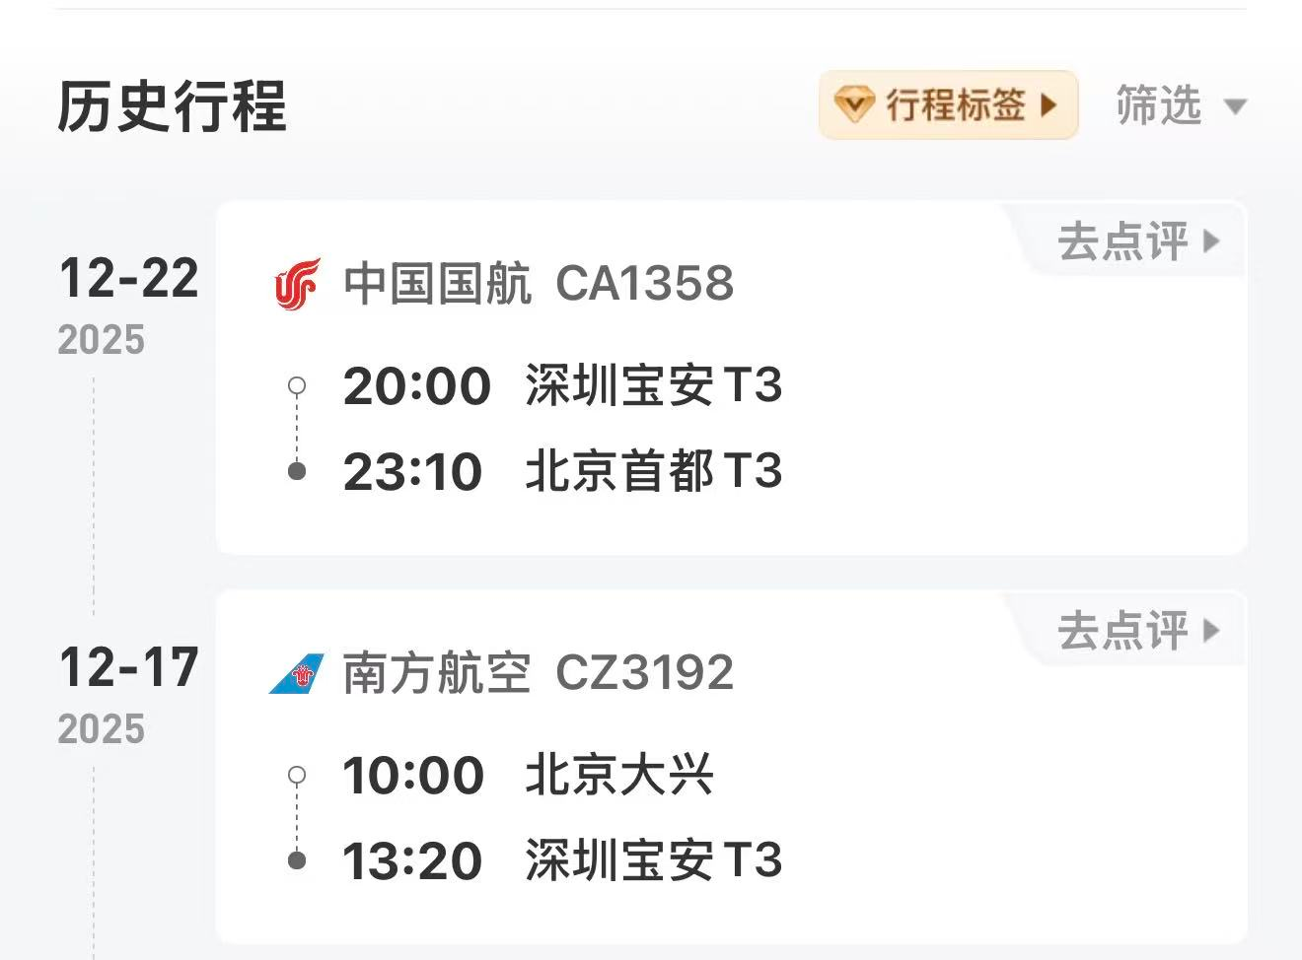
 |  | 姓名: | 易梦铃 |  | 职位: | 助理
 |  | 发生地: | 深圳 |  | 部门: | 会奖6部
 |  | 发生日期: | 2025.12.17-12.22 |  | 报销日期: | 2025.1.11
 |  |  |  |  | 团号: | HMEA-260117-DJH859
 |  |  |  |  |  |  |  |  | 、
 |  | 出差城市 | 出差起止日期 | 每天金额 | 天数 | 合计 | 备注
 | 1 | 深圳 | 2025.12.17-12.19 | 100.00 | 3.00 | 300.00
 | 2 | 深圳 | 2025.12.20-12.21 | 200.00 | 2.00 | 400.00
 | 3 | 深圳 | 2025.12.22 | 100.00 | 1.00 | 100.00
 | 合计 |  |  |  | 6.00 | 800.00
 | 报销人: |  | 总监： | 合规: |  | 财务：

